3. Баг-репорт
ID | Название БР | Статус | Приоритет | Предусловия | Шаги воспроизведения | Ожидаемый результат | Фактический результат | Окружение | дополнительно | статус
BUG-1 | не появляется уведомление об ошибке в приложении при отсуствии интернет соединения | Открыт | Желательный | Установить приложение Яндекс Метро Версия приложения:3.6 | 1. Включить авиарежим 2. Запустить приложение Яндекс Метро 3. Выбрать станцию в Поле "Откуда", 4. Выбрать станцию в поле "Куда" | при отсуствии интернет- соединения появляется уведомление об ошибке | не появляется уведомление об ошибке в приложении при отсуствии интернет соединения | Приложение: Яндекс Метро Версия приложения:3.6 Устройство: SAMSUNG Модель: Galaxy A21S ОС: Android 12 Версия EMUI: One UI Core 4.1 Разрешение экрана: 720 × 1600 Диагональ: 6.5 дюймов Тип сети: Wi-Fi / Мобильная сеть (LTE) / Без сети Версия сервисов Google Play: 25.45.34
BUG-2 | Уменьшение масштаба постороенного маршрута при смене ориентации экрана | Открыт | Желательный | Установить приложение Яндекс Метро Версия приложения:3.6 | 1. Запустить приложение Яндекс Метро 2. Выбрать станцию в Поле "Откуда", 3. Выбрать станцию в поле "Куда" 4. Построить маршрут 5. Уменьшить масштаб 6. Сменить ориентацию экрана | при смене оринтации экрана масштаб постороенногго маршрута сохраняется в том состоянии, которое выбрал пользователь. | Уменьшение масштаба потороенного маршрута при смене ориентации экрана | Приложение: Яндекс Метро Версия приложения:3.6 Устройство: SAMSUNG Модель: Galaxy A21S ОС: Android 12 Версия EMUI: One UI Core 4.1 Разрешение экрана: 720 × 1600 Диагональ: 6.5 дюймов Тип сети: Wi-Fi / Мобильная сеть (LTE) / Без сети Версия сервисов Google Play: 25.45.34
BUG-3 | При переходе из портреной ориентации в альбомную, карточка маршрута не сохраняет свое положение, среднее положеие переходит в открытое | Открыт | Желательный | Установить приложение Яндекс Метро Версия приложения:3.6 | 1. Запустить приложение Яндекс Метро в портретной ориентации 2. Выбрать станцию в Поле "Откуда", 3. Выбрать станцию в поле "Куда" 4. Построить маршрут 5. Сменить ориентацию экрана на альбомную | карточки маршрута сохраняют свое положение при переходе из портретной ориентации в альбомную :среднее положение переходит в среднее | При переходе из портреной ориентации в альбомную, карточка маршрута не сохраняет свое положение, среднее положеие переходит в открытое | Приложение: Яндекс Метро Версия приложения:3.6 Устройство: SAMSUNG Модель: Galaxy A21S ОС: Android 12 Версия EMUI: One UI Core 4.1 Разрешение экрана: 720 × 1600 Диагональ: 6.5 дюймов Тип сети: Wi-Fi / Мобильная сеть (LTE) / Без сети Версия сервисов Google Play: 25.45.34
BUG-4 | карточка маршрута не сохраняет свое положение, свернутое положение переходит в открытое При переходе из альбомной ориентации в портретную, | Открыт | Желательный | Установить приложение Яндекс Метро Версия приложения:3.6 | 1. Запустить приложение Яндекс Метро в альбомной ориентации 2. Выбрать станцию в Поле "Откуда", 3. Выбрать станцию в поле "Куда" 4. Построить маршрут 5. Свернуть карточку 6. Сменить ориентацию экрана на портретную | карточки маршрута сохраняют свое положение при переходе из альбомной ориентации в портретную : свернутые остаются свернутыми | карточка маршрута не сохраняет свое положение, свернутое положение переходит в открытое При переходе из альбомной ориентации в портретную, | Приложение: Яндекс Метро Версия приложения:3.6 Устройство: SAMSUNG Модель: Galaxy A21S ОС: Android 12 Версия EMUI: One UI Core 4.1 Разрешение экрана: 720 × 1600 Диагональ: 6.5 дюймов Тип сети: Wi-Fi / Мобильная сеть (LTE) / Без сети Версия сервисов Google Play: 25.45.34
BUG-5 | карта сдвигается при нажатии на станцию при помощи лонг-тапа | Открыт | Желательный | Установить приложение Яндекс Метро Версия приложения:3.6 | 1. Запустить приложение Яндекс Метро 2. Выбрать станцию на карте | при нажатии на станцию при помощи лонг-тапа схема остается в том же положении , которое выбрал пользователь в портретной ориентации, карта не сдвигается | Карта сдвигается при нажатии на станцию при помощи лонг-тапа | Приложение: Яндекс Метро Версия приложения:3.6 Устройство: SAMSUNG Модель: Galaxy A21S ОС: Android 12 Версия EMUI: One UI Core 4.1 Разрешение экрана: 720 × 1600 Диагональ: 6.5 дюймов Тип сети: Wi-Fi / Мобильная сеть (LTE) / Без сети Версия сервисов Google Play: 25.45.34
BUG-6 | не происходит смена языка системы ( русский-английский) переключает только названия станций | Открыт | Желательный | Установить приложение Яндекс Метро Версия приложения:3.6 | 1. Запустить приложение Яндекс Метро 2. Нажмать кнопку настройки 3. Выбрать английский язык 4. закрыть окно настройки | смена языка системы (русский-английский) переключает интерфейс на системный язык | не происходит смена языка системы ( русский-английский) переключает только названия станций | Приложение: Яндекс Метро Версия приложения:3.6 Устройство: SAMSUNG Модель: Galaxy A21S ОС: Android 12 Версия EMUI: One UI Core 4.1 Разрешение экрана: 720 × 1600 Диагональ: 6.5 дюймов Тип сети: Wi-Fi / Мобильная сеть (LTE) / Без сети Версия сервисов Google Play: 25.45.34
BUG-7 | тап по станции при выключенной опции "Выбор станции касанием" выбирает станцию | Открыт | Желательный | Установить приложение Яндекс Метро Версия приложения:3.6 | 1. Запустить приложение Яндекс Метро 2. Выбрать станцию на карте | тап по станции при выключенной опции "Выбор станции касанием" не вызывает реакции приложения. | тап по станции при выключенной опции "Выбор станции касанием" выбирает станцию | Приложение: Яндекс Метро Версия приложения:3.6 Устройство: SAMSUNG Модель: Galaxy A21S ОС: Android 12 Версия EMUI: One UI Core 4.1 Разрешение экрана: 720 × 1600 Диагональ: 6.5 дюймов Тип сети: Wi-Fi / Мобильная сеть (LTE) / Без сети Версия сервисов Google Play: 25.45.34
BUG-8 | карта перемешается с лонг тапом с последующим перемещением пальца | Открыт | Желательный | Установить приложение Яндекс Метро Версия приложения:3.6 | 1. Запустить приложение Яндекс Метро 2. Выбрать станцию на карте | лонг-тап на станции с последующим перемещением пальца динамически обновляет карточку под новую станцию | карта перемешается с лонг тапом с последующим перемещением пальца | Приложение: Яндекс Метро Версия приложения:3.6 Устройство: SAMSUNG Модель: Galaxy A21S ОС: Android 12 Версия EMUI: One UI Core 4.1 Разрешение экрана: 720 × 1600 Диагональ: 6.5 дюймов Тип сети: Wi-Fi / Мобильная сеть (LTE) / Без сети Версия сервисов Google Play: 25.45.34
BUG-9 | Автосмена тёмной темы по расписанию (06:00/18:00 МСК) не срабатывает и при автоматическом, и при ручном режиме | Открыт | Желательный | Установить приложение Яндекс Метро Версия приложения:3.6 | 1. Запустить приложение Яндекс Метро 2. Нажмать кнопку настройки 3. Выбрать темная тему автоматическая 4. закрыть окно настройки | Автосмена тёмной темы по расписанию (06:00/18:00 МСК) срабатывает и при автоматическом, и при ручном режиме | Автосмена тёмной темы по расписанию (06:00/18:00 МСК) не срабатывает и при автоматическом, и при ручном режиме | Приложение: Яндекс Метро Версия приложения:3.6 Устройство: SAMSUNG Модель: Galaxy A21S ОС: Android 12 Версия EMUI: One UI Core 4.1 Разрешение экрана: 720 × 1600 Диагональ: 6.5 дюймов Тип сети: Wi-Fi / Мобильная сеть (LTE) / Без сети Версия сервисов Google Play: 25.45.34 | 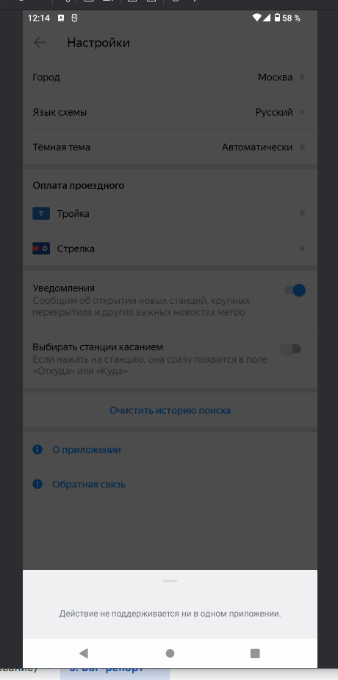
BUG-10 | При нажатии на кнопку "Обратная связь" в разделе настроек приложения окно WebView со страницей технической поддержки не открывается. | Открыт | Критический | Установить приложение Яндекс Метро Версия приложения:3.6 | 1.Запустить приложение Яндекс Метро 2.Перейти в раздел "Настройки" 3.Пролистать до пункта "Обратная связь" 4.Нажать на кнопку "Обратная связь" | Открывается окно WebView со страницей службы поддержки Яндекс Метро. | При нажатии на кнопку "Обратная связь" в разделе настроек приложения окно WebView со страницей технической поддержки не открывается. | Приложение: Яндекс Метро Версия приложения:3.6 Устройство: SAMSUNG Модель: Galaxy A21S ОС: Android 12 Версия EMUI: One UI Core 4.1 Разрешение экрана: 720 × 1600 Диагональ: 6.5 дюймов Тип сети: Wi-Fi / Мобильная сеть (LTE) / Без сети Версия сервисов Google Play: 25.45.34
BUG-11 | Нарушение логики сохранения и отображения истории маршрутов | Открыт | Желательный | Установить приложение Яндекс Метро Версия приложения:3.6 | 1.Запустить приложение Яндекс Метро. 2.Построить маршрут между двумя станциями (например, от "Театральная" до "Арбатская") 3.Закрыть маршрут или построить новый 4.Открыть историю маршрутов через поля "Откуда" или "Куда" 5.Проверить наличие сохраненных станций в истории | Новые станции появляются сверху списка в истории маршрута, станция которая была первой в списке становится последней | Новые станции не появляются сверху списка в истории маршрута, станция которая была первой в списке не становится последней | Приложение: Яндекс Метро Версия приложения:3.6 Устройство: SAMSUNG Модель: Galaxy A21S ОС: Android 12 Версия EMUI: One UI Core 4.1 Разрешение экрана: 720 × 1600 Диагональ: 6.5 дюймов Тип сети: Wi-Fi / Мобильная сеть (LTE) / Без сети Версия сервисов Google Play: 25.45.34
BUG-12 | При смене ориентации на ландшафтную детали маршрута закрываются вместо сохранения открытого состояния | Открыт | Желательный | Установить приложение Яндекс Метро Версия приложения:3.6 | 1.Запустить приложение Яндекс Метро 2.Построить маршрут между двумя станциями 3.Открыть детали маршрута через кнопку "Детали маршрута" 4.Убедиться, что детали маршрута открыты в портретной ориентации 5.Сменить ориентацию экрана на ландшафтную 6.Проверить состояние деталей маршрута | при смене оринтации с портретной на ландшафтную детали маршрута отображаются в левой части экрана, остаются открытыми | При смене ориентации на ландшафтную окно деталей маршрута отображается в левой части экрана, но содержимое закрыто (свернуто). | Приложение: Яндекс Метро Версия приложения:3.6 Устройство: SAMSUNG Модель: Galaxy A21S ОС: Android 12 Версия EMUI: One UI Core 4.1 Разрешение экрана: 720 × 1600 Диагональ: 6.5 дюймов Тип сети: Wi-Fi / Мобильная сеть (LTE) / Без сети Версия сервисов Google Play: 25.45.34 | 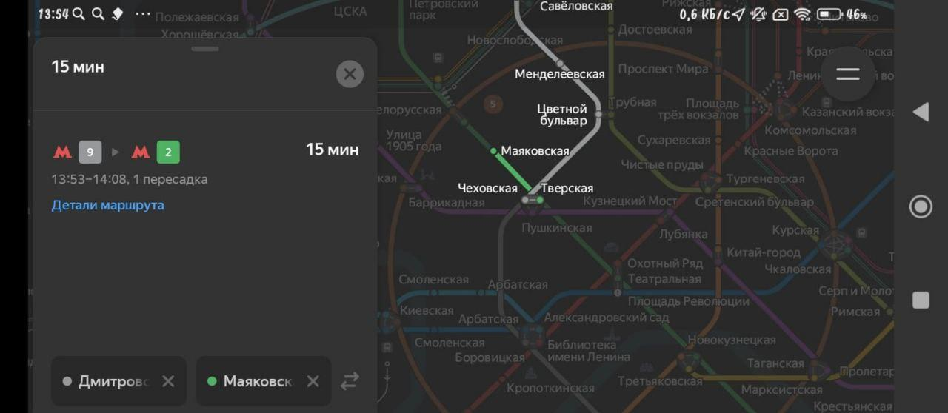
BUG-13 | Временной интервал маршрута не обновляется автоматически при превышении времени ркрнчания маршрута | Открыт | Желательный | Установить приложение Яндекс Метро Версия приложения:3.6 | 1.Запустить приложение Яндекс Метро 2.Построить маршрут с временным интервалом, который скоро истечет (например, с прибытием через 1-2 минуты) 3.Дождаться, когда текущее время превысит время прибытия маршрута 4.Не выполнять никаких действий в приложении 5.Проверить, обновился ли временной интервал маршрута | если текущее время превышает время окончания маршрута, то временной интервал маршрута обновляется. | Временной интервал маршрута не обновляется автоматически. Интервал остается прежним | Приложение: Яндекс Метро Версия приложения:3.6 Устройство: SAMSUNG Модель: Galaxy A21S ОС: Android 12 Версия EMUI: One UI Core 4.1 Разрешение экрана: 720 × 1600 Диагональ: 6.5 дюймов Тип сети: Wi-Fi / Мобильная сеть (LTE) / Без сети Версия сервисов Google Play: 25.45.34
BUG-14 | При лонг-тапе на станцию в портретной ориентации карточка станции открывается в свернутом виде вместо полного | Открыт | Желательный | Установить приложение Яндекс Метро Версия приложения:3.6 | 1.Запустить приложение Яндекс Метро 2.Убедиться, что устройство находится в портретной ориентации 3.Нажать и удерживать (лонг-тап) на любой станции на карте метро 4.Наблюдать за открывающейся карточкой станции | при нажатии на станцию при помощи лонг-тапа открывается окно карточки станции с кнопками "Отсюда" и "Сюда" в портретной ориентации | Карточка станции открывается в свернутом виде, показывая только название станции без кнопок "Отсюда" и "Сюда". Для доступа к полному функционалу пользователь должен дополнительно свайпнуть карточку вверх. | Приложение: Яндекс Метро Версия приложения:3.6 Устройство: SAMSUNG Модель: Galaxy A21S ОС: Android 12 Версия EMUI: One UI Core 4.1 Разрешение экрана: 720 × 1600 Диагональ: 6.5 дюймов Тип сети: Wi-Fi / Мобильная сеть (LTE) / Без сети Версия сервисов Google Play: 25.45.34
BUG-15 | Приложение не приостанавливает работу при срабатывании будильника | Открыт | Желательный | Установить приложение Яндекс Метро Версия приложения:3.6 | 1.Запустить приложение Яндекс Метро 2.Выполнить активное действие в приложении (например, построить маршрут или открыть карточку станции) 3.Дождаться срабатывания будильника на устройстве 4.Попытаться взаимодействовать с приложением во время звучания будильника | при срабатывании будильника приложение приостанавливает работу, приложение уходит в паузу, интерфейс замораживается | При срабатывании будильника приложение Яндекс Метро не приостанавливает свою работу и не переходит в режим паузы. Пользователь может продолжать полноценно взаимодействовать с интерфейсом: строить маршруты, выбирать станции, использовать все функции приложения. | Приложение: Яндекс Метро Версия приложения:3.6 Устройство: SAMSUNG Модель: Galaxy A21S ОС: Android 12 Версия EMUI: One UI Core 4.1 Разрешение экрана: 720 × 1600 Диагональ: 6.5 дюймов Тип сети: Wi-Fi / Мобильная сеть (LTE) / Без сети Версия сервисов Google Play: 25.45.34

